Sheet1
Поставщик: ИП Тарасов Андрей Александрович

Юр. адрес: 127576, г. Москва, Алтуфьевское ш., д. 87, корп. 3

ИНН 771508182726 |  | КПП |  | Сч. № | 40802810138050002157
Получатель ИП Тарасов Андрей Александрович

Банк получателя Марьинорощинское отделение 7981 Сбербанка России ОАО |  |  |  | БИК | 044525225
 |  |  |  | Сч. № | 30101810400000000225
Назначение платежа: Оплата товара по счету 0203. Без НДС.

СЧЕТ № 0203 от 24 марта 2014г

Плательщик: Алла Фатюшкина , г. Мурманск Тел. 8 950 891 00 22 , эл.почта Savenkovaalla@mail.ru
Грузополучатель: ТК Деловые Линии

№ | Наименование товара |  | Единица изме- рения | Коли- чество | Цена | Сумма

 |  |  |  |  | Итого:
 |  |  |  |  | Скидка: | 0.00
 |  |  |  |  | Всего к оплате:

Всего наименований 4, на сумму 6547,5
Шесть тысяч пятьсот сорок семь рублей пятьдесят копеек

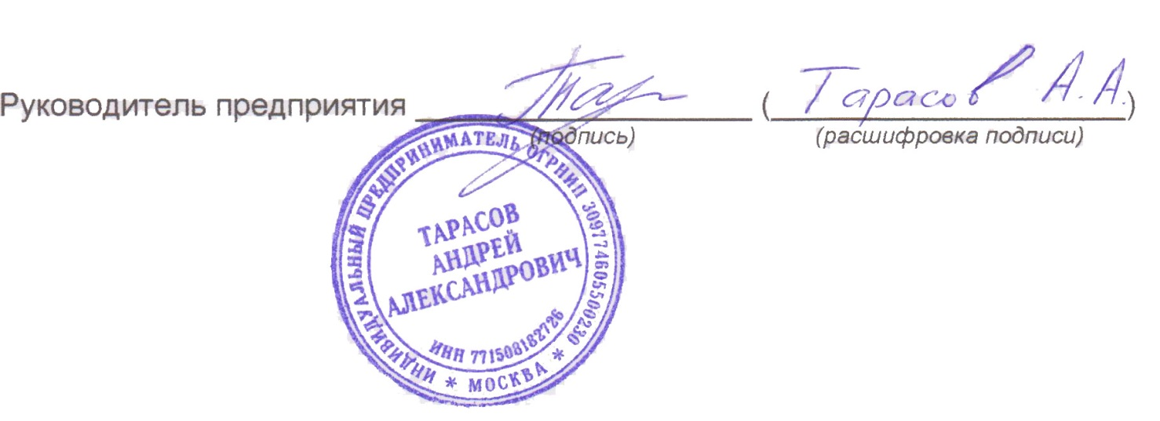

*Счет действителен до 31 марта 2014 г

